Лист1
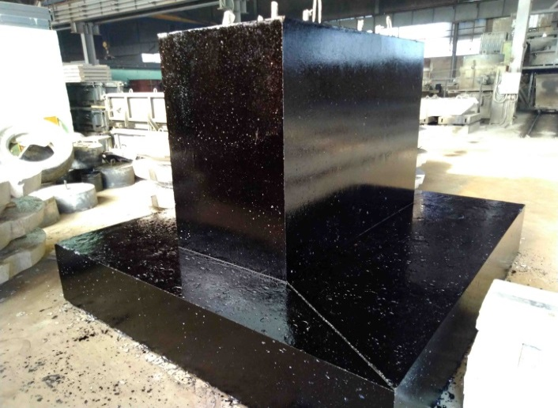
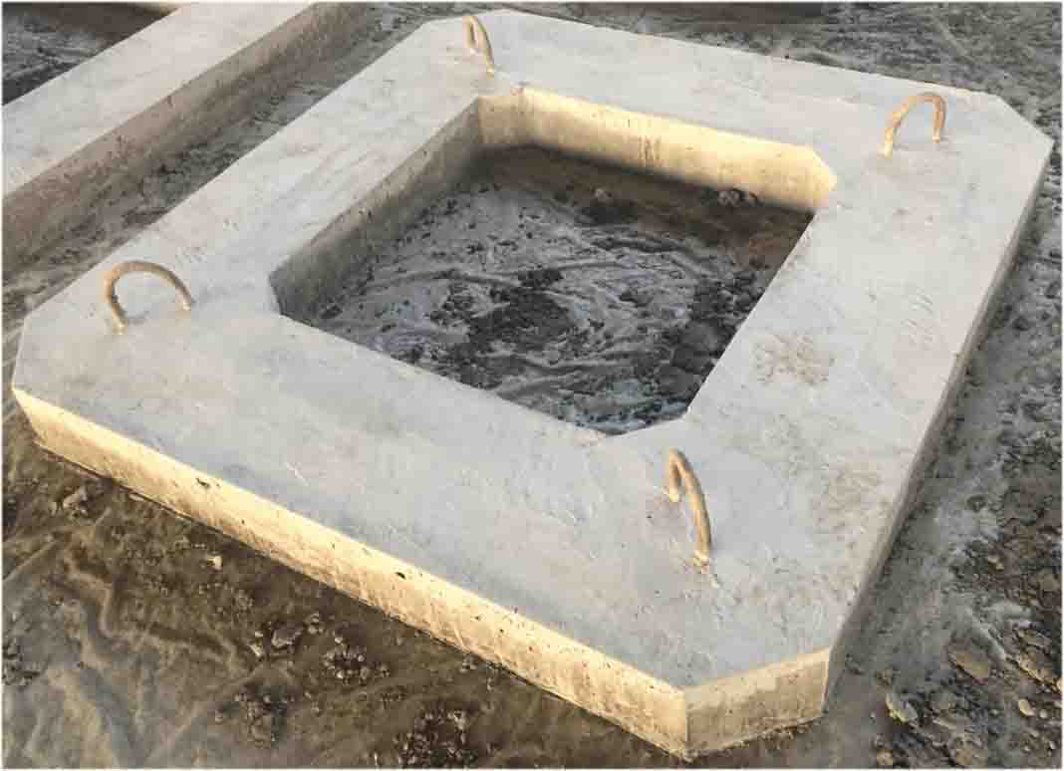
Мамонтовский завод ЖБИ
адрес производства: Смоленская область г. Сафоново ул. Промышленная, д.12
8 (904) 361-46-68 Сергей, 8 (999) 676-10-12 Станислав, 8 (999) 539-98-89 Виктор, 8(905) 695-60-45 Людмила
mr5@gbi-mamontov.ru, mr7@gbi-mamontov.ru, mr1@gbi-mamontov.ru, mr2@gbi-mamontov.ru
www.gbi-mamontov.ru
Цены с доставкой на объект уточнять у менеджера.
Наименование продукции | Габариты (мм.) |  |  | вес, кг | изделий на машине | цена с НДС
 | ДлинаL(нар) | ШиринаD | Высота H |  |  | Самовывоз
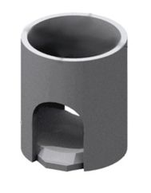 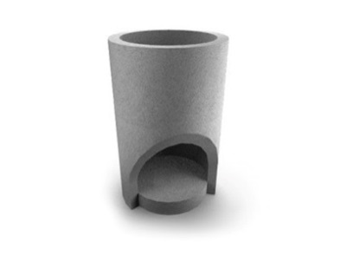 Унифицированные колодцы (РК 2201-82)
ВС 10 | 1160 | 1020 | 1800 | 1350 | 18 | По запросу
ВС 15 | 1680 | 1520 | 1980 | 2560 | 9 | По запросу
ВД 8 | 960 | 800 | 1500 | 950 | 22 | По запросу
ВГ 10 | 1160 | 1020 | 1800 | 1500 | 16 | По запросу
ВГ 12 | 1410 | 1270 | 1980 | 2050 | 10 | По запросу
ВГ 15 | 1680 | 1520 | 1980 | 2820 | 9 | По запросу
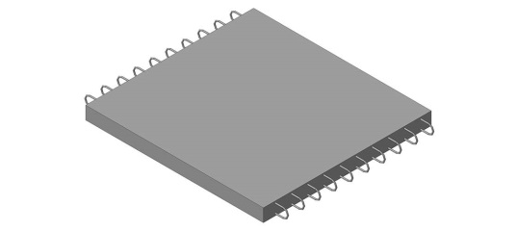 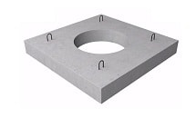 Элементы коллекторов (РК 1101-87)
КП-12 | 1200 | 1200 | 160 | 420 | 52 | По запросу
КП-30 | 3400 | 2080 | 260 | 2680 | 8 | По запросу
КП-36 | 4000 | 2080 | 280 | 3300 | 6 | По запросу
КП-25 | 2900 | 2080 | 240 | 2180 | 10 | По запросу
КД-30 | 1600 | 2080 | 160 | 1300 | 17 | По запросу
КД-36 | 2200 | 2080 | 160 | 1800 | 12 | По запросу
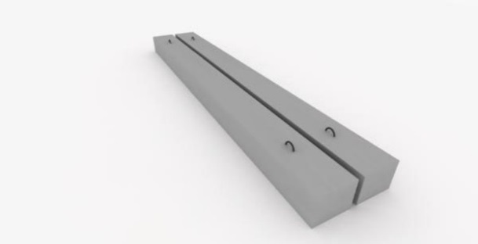 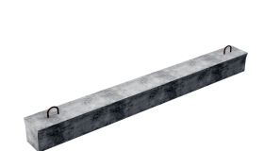 Доборные балки (РК 1101-87)
ДБ-21 | 2100 | 200 | 300 | 330 | 66 | По запросу
ДБ-24 | 2400 | 200 | 300 | 360 | 61 | По запросу
ДБ-29 | 2900 | 200 | 300 | 430 | 51 | По запросу
ДБ-34 | 3400 | 200 | 300 | 510 | 43 | По запросу
ДБ-39 | 3900 | 400 | 500 | 1950 | 11 | По запросу
ДБ-44 | 4400 | 400 | 500 | 2200 | 10 | По запросу
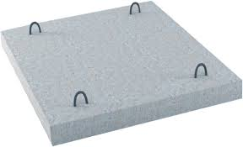 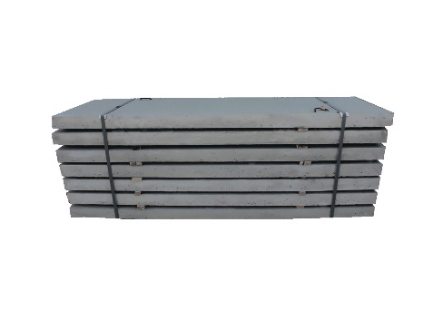 Плиты перекрытия каналов (ТС-01-01)
В-4 | 750 | 495 | 60 | 55 | 400 | По запросу
В-5 | 850 | 495 | 70 | 75 | 293 | По запросу
В-6 | 950 | 495 | 70 | 83 | 265 | По запросу
В-7 | 1050 | 495 | 80 | 100 | 220 | По запросу
В-8 | 1150 | 995 | 90 | 265 | 83 | По запросу
В-9 | 1300 | 995 | 100 | 330 | 67 | По запросу
В-10 | 1400 | 995 | 100 | 360 | 61 | По запросу
В-11 | 1500 | 995 | 120 | 460 | 48 | По запросу
В-12 | 1600 | 495 | 120 | 240 | 92 | По запросу
В-13 | 1700 | 495 | 130 | 280 | 79 | По запросу
В-14 | 1800 | 495 | 130 | 290 | 76 | По запросу
В-16 | 2000 | 495 | 160 | 400 | 55 | По запросу
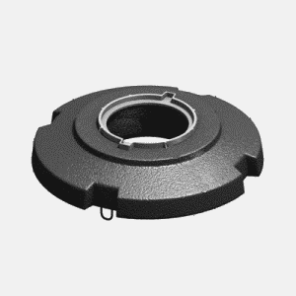 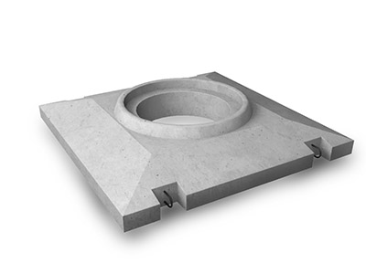 Плита опорная разгрузочная
УОП 6 (с обечайкой) | 1600 | 1600 | 330 | 800 | 26 | По запросу
УОП 6 (без обечайки) | 1600 | 1600 | 330 | 750 | 30 | По запросу
ОП-1Д | 1600 | 1600 | 250 | 800 | 28 | По запросу
ОП-1К | 1600 | 1600 | 250 | 800 | 28 | По запросу
ПЯП-ОД | 1600 | 1600 | 120 | 600 | 36 | По запросу
ОУП-6 одинарные | 2000 | 2000 | 150 | 1400 | 15 | По запросу
ОРГ-1М Б/О | 1265 | 733 | 260 | 261 | 84 | По запросу
ОРГ-1М (без решет.с корп.ДБ2) | 1265 | 733 | 260 | 261 | 84 | По запросу
ОРГ-1М (с корп. и решет.ДБ2) | 1265 | 733 | 260 | 320 | 69 | По запросу
ПВК 8 | 1000 |  | 150 | 200 | 100 | По запросу
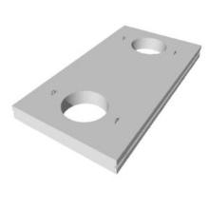 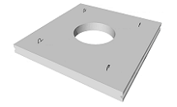 Плиты перекрытий камер и каналов (РК 2203-86)
ВП 16-6 | 1610 | 600 | 160 | 380 | 60 | По запросу
ВП 16-12 | 1610 | 1200 | 160 | 780 | 30 | По запросу
ВП 16-12 (отв.) | 1610 | 1200 | 160 | 700 | 34 | По запросу
ВП 16-18 | 1610 | 1800 | 160 | 1150 | 20 | По запросу
ВП 16-18(отв.) | 1610 | 1800 | 160 | 980 | 23 | По запросу
ВП 16-18 (центр.отв) | 1610 | 1800 | 160 | 980 | 23 | По запросу
ВП 19-6 | 1910 | 600 | 160 | 430 | 53 | По запросу
ВП 19-12 | 1910 | 1200 | 160 | 930 | 25 | По запросу
ВП 19-12(отв.) | 1910 | 1200 | 160 | 850 | 27 | По запросу
ВП 19-12 (центр. отв.) | 1910 | 1200 | 160 | 850 | 27 | По запросу
ВП 19-18 | 1910 | 1800 | 160 | 1380 | 17 | По запросу
ВП 19-18(отв.) | 1910 | 1800 | 160 | 1180 | 19 | По запросу
ВП 19-18 (центр.отв) | 1910 | 1800 | 160 | 1180 | 19 | По запросу
ВП 22-6 | 2210 | 600 | 160 | 500 | 46 | По запросу
ВП 22-12 | 2210 | 1200 | 160 | 1050 | 22 | По запросу
ВП 22-12( отв.) | 2210 | 1200 | 160 | 880 | 26 | По запросу
ВП 22-12 (центр.отв.) | 2210 | 1200 | 160 | 880 | 26 | По запросу
ВП 22-18 | 2210 | 1800 | 160 | 1570 | 15 | По запросу
ВП 22-18(отв.) | 2210 | 1800 | 160 | 1400 | 16 | По запросу
ВП 22-18(центр.отв.) | 2210 | 1800 | 160 | 1400 | 16 | По запросу
ВП 22-18(2 отв.) | 2210 | 1800 | 160 | 1250 | 18 | По запросу
ВП 25-6 | 2520 | 600 | 220 | 830 | 28 | По запросу
ВП 25-12 | 2520 | 1200 | 220 | 1630 | 14 | По запросу
ВП 25-12(отв.) | 2520 | 1200 | 220 | 1350 | 17 | По запросу
ВП 25-12( центр.отв) | 2520 | 1200 | 220 | 1350 | 17 | По запросу
ВП 25-18 | 2520 | 1800 | 220 | 2220 | 10 | По запросу
ВП 25-18(отв.) | 2520 | 1800 | 220 | 2050 | 11 | По запросу
ВП 25-18( центр.отв) | 2520 | 1800 | 220 | 2050 | 11 | По запросу
ВП 25-18( 2 отв) | 2520 | 1800 | 220 | 1800 | 13 | По запросу
ВП 28-12 | 2820 | 1200 | 220 | 1820 | 13 | По запросу
ВП 28-12 (отв.) | 2820 | 1200 | 220 | 1550 | 15 | По запросу
ВП 28-12 (центр.отв.) | 2820 | 1200 | 220 | 1550 | 15 | По запросу
ВП 28-6 | 2820 | 600 | 220 | 930 | 25 | По запросу
ВП 28-18 | 2820 | 1800 | 220 | 2800 | 8 | По запросу
ВП 28-18(отв.) | 2820 | 1800 | 220 | 2520 | 9 | По запросу
ВП 28-18 (центр.отв.) | 2820 | 1800 | 220 | 2520 | 9 | По запросу
ВП 28-18 (2 отв.) | 2820 | 1800 | 220 | 2240 | 10 | По запросу
ВП 31-6 | 3100 | 600 | 260 | 1200 | 19 | По запросу
ВП 31-12 | 3100 | 1200 | 260 | 2370 | 10 | По запросу
ВП 31-12 (отв.) | 3100 | 1200 | 260 | 2200 | 10 | По запросу
ВП 31-12 (центр.отв) | 3100 | 1200 | 260 | 2200 | 10 | По запросу
ВП 31-18 | 3100 | 1800 | 260 | 3650 | 6 | По запросу
ВП 31-18(отв.) | 3100 | 1800 | 260 | 3470 | 7 | По запросу
ВП 31-18(центр.отв.) | 3100 | 1800 | 260 | 3470 | 7 | По запросу
ВП 31-18(2 отв.) | 3100 | 1800 | 260 | 3300 | 7 | По запросу
ВП 34-6 | 3400 | 600 | 260 | 1300 | 18 | По запросу
ВП 34-12 | 3400 | 1200 | 260 | 2600 | 9 | По запросу
ВП 34-12 (отв.) | 3400 | 1200 | 260 | 2150 | 11 | По запросу
ВП 34-12(центр.отв) | 3400 | 1200 | 260 | 2150 | 11 | По запросу
ВП 34-12(2 отв) | 3400 | 1200 | 260 | 1700 | 14 | По запросу
ВП 34-18 | 3400 | 1800 | 260 | 3850 | 6 | По запросу
ВП 34-18(отв.) | 3400 | 1800 | 260 | 3700 | 6 | По запросу
ВП 34-18(центр.отв) | 3400 | 1800 | 260 | 3700 | 6 | По запросу
ВП 34-18 (2отв) | 3400 | 1800 | 260 | 3500 | 7 | По запросу
ВП 36-18 | 3600 | 1800 | 320 | 4500 | 5 | По запросу
ВП 36-18(отв.) | 3600 | 1800 | 320 | 4300 | 5 | По запросу
ВП 36-18(2отв.) | 3600 | 1800 | 320 | 4350 | 5 | По запросу
ВП 37-12 | 3700 | 1200 | 320 | 3470 | 7 | По запросу
ВП 37-12(отв) | 3700 | 1200 | 320 | 3030 | 8 | По запросу
ВП 37-12(центр.отв.) | 3700 | 1200 | 320 | 3030 | 8 | По запросу
ВП 37-18 | 3700 | 1800 | 320 | 5370 | 4 | По запросу
ВП 37-18(отв.) | 3700 | 1800 | 320 | 4920 | 5 | По запросу
ВП 37-18(центр. отв.) | 3700 | 1800 | 320 | 4920 | 5 | По запросу
ВП 37-18 (2 отв.) | 3700 | 1800 | 320 | 4480 | 5 | По запросу
ВП 38-18 | 3800 | 1800 | 320 | 5530 | 4 | По запросу
ВП 38-18(отв.) | 3800 | 1800 | 320 | 5080 | 5 | По запросу
ВП 40-6 | 4000 | 600 | 320 | 1900 | 12 | По запросу
ВП 40-12 | 4000 | 1200 | 320 | 3770 | 6 | По запросу
ВП 40-12(отв.) | 4000 | 1200 | 320 | 3330 | 7 | По запросу
ВП 40-12 (центр.отв) | 4000 | 1200 | 320 | 3330 | 7 | По запросу
ВП 40-18 | 4000 | 1800 | 320 | 5800 | 4 | По запросу
ВП 40-18(отв.) | 4000 | 1800 | 320 | 5350 | 4 | По запросу
ВП 40-18(центр.отв) | 4000 | 1800 | 320 | 5350 | 4 | По запросу
ВП 40-18(2отв) | 4000 | 1800 | 320 | 4900 | 5 | По запросу
ВП 43-6 | 4300 | 600 | 360 | 2320 | 10 | По запросу
ВП 43-12 | 4300 | 1200 | 360 | 4550 | 5 | По запросу
ВП 43-12(отв) | 4300 | 1200 | 360 | 4200 | 5 | По запросу
ВП 43-12 (центр.отв) | 4300 | 1200 | 360 | 4200 | 5 | По запросу
ВП 43-12 (2.отв) | 4300 | 1200 | 360 | 3850 | 6 | По запросу
ВП 43-18 | 4300 | 1800 | 360 | 6980 | 3 | По запросу
ВП 43-18(отв.) | 4300 | 1800 | 360 | 6480 | 4 | По запросу
ВП 43-18 (центр.отв) | 4300 | 1800 | 360 | 6480 | 4 | По запросу
ВП 43-18 (2отв.) | 4300 | 1800 | 360 | 5980 | 4 | По запросу
ВП 46-6 | 4600 | 1200 | 360 | 2440 | 9 | По запросу
ВП 46-12 | 4600 | 1200 | 360 | 4880 | 5 | По запросу
ВП 46-12 (отв) | 4600 | 1200 | 360 | 4700 | 5 | По запросу
ВП 46-12 (центр.отв.) | 4600 | 1200 | 360 | 4700 | 5 | По запросу
ВП 46-18 | 4600 | 1800 | 360 | 7450 | 3 | По запросу
ВП 46-18(отв.) | 4600 | 1800 | 360 | 6950 | 3 | По запросу
ВП 46-18(центр.отв.) | 4600 | 1800 | 360 | 6950 | 3 | По запросу
ВП 46-18 (2 отв.) | 4600 | 1800 | 360 | 6680 | 3 | По запросу
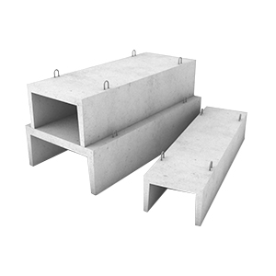 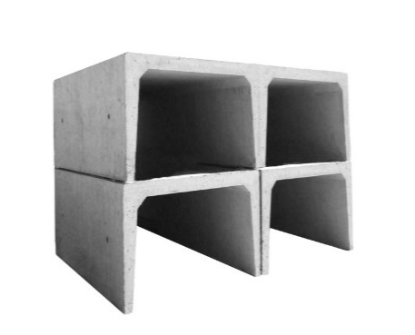 Лотки (3.006.1-2.87, 3.006.1-8)
Л 28-15/2 | 1490 | 2780 | 1060 | 2480 | 4 | По запросу
Л 28-11/2 | 1490 | 2780 | 1060 | 2480 | 4 | По запросу
Л 28-8/2 | 1490 | 2780 | 1060 | 2480 | 4 | По запросу
Л 28-5/2 | 1490 | 2780 | 1060 | 2480 | 4 | По запросу
Л 24-15/2 | 2985 | 2460 | 1040 | 4000 | 5 | По запросу
Л 24-8/2 | 2985 | 2460 | 1040 | 4000 | 5 | По запросу
Л 24-5/2 | 2985 | 2460 | 1040 | 4000 | 5 | По запросу
Л 24д-15 | 740 | 2460 | 1040 | 1000 | 20 | По запросу
Л 24д-8 | 740 | 2460 | 1040 | 1000 | 20 | По запросу
Л 23-3/2 | 2985 | 2460 | 740 | 3550 | 6 | По запросу
Л 23-5/2 | 2985 | 2460 | 740 | 3550 | 6 | По запросу
Л 23-8/2 | 2985 | 2460 | 740 | 3550 | 6 | По запросу
Л 23д-3 | 720 | 2460 | 740 | 900 | 22 | По запросу
Л 23д-5 | 720 | 2460 | 740 | 900 | 22 | По запросу
Л 23д-8 | 720 | 2460 | 740 | 900 | 22 | По запросу
Л 20-11/2 | 2985 | 2160 | 1040 | 3800 | 5 | По запросу
Л 20-8/2 | 2985 | 2160 | 1040 | 3750 | 5 | По запросу
Л 20-5/2 | 2985 | 2160 | 1040 | 3750 | 5 | По запросу
Л 20д-11 | 720 | 2160 | 1040 | 950 | 21 | По запросу
Л 20д-8 | 720 | 2160 | 1040 | 950 | 21 | По запросу
Л 20д-5 | 720 | 2160 | 1040 | 950 | 21 | По запросу
Л 19-5/2 | 2985 | 2160 | 740 | 3150 | 5 | По запросу
Л 19-8/2 | 2985 | 2160 | 740 | 3150 | 5 | По запросу
Л 19-11/2 | 2985 | 2160 | 740 | 3150 | 6 | По запросу
Л 19-15/2 | 2985 | 2160 | 740 | 3150 | 6 | По запросу
Л 19д-5 | 740 | 2160 | 740 | 800 | 25 | По запросу
Л 19д-8 | 740 | 2160 | 740 | 800 | 25 | По запросу
Л 19д-11 | 740 | 2160 | 740 | 800 | 25 | По запросу
Л 19д-15 | 740 | 2160 | 740 | 800 | 25 | По запросу
Л 16-15/2 | 2985 | 1840 | 1030 | 3150 | 7 | По запросу
Л 16-12/2 | 2985 | 1840 | 1030 | 3150 | 7 | По запросу
Л 16-11/2 | 2985 | 1840 | 1030 | 3150 | 7 | По запросу
Л 16-8/2 | 2985 | 1840 | 1030 | 3150 | 7 | По запросу
Л 16-5/2 | 2985 | 1840 | 1030 | 3150 | 7 | По запросу
Л 16-3/2 | 2985 | 1840 | 1030 | 3150 | 7 | По запросу
Л 16д-15 | 720 | 1840 | 1030 | 800 | 26 | По запросу
Л 16д-12 | 720 | 1840 | 1030 | 800 | 26 | По запросу
Л 16д-11 | 720 | 1840 | 1030 | 800 | 26 | По запросу
Л 16д-8 | 720 | 1840 | 1030 | 800 | 26 | По запросу
Л 16д-5 | 720 | 1840 | 1030 | 800 | 26 | По запросу
Л 16д-3 | 720 | 1840 | 1030 | 800 | 26 | По запросу
Л 15-15/2 | 2985 | 1840 | 720 | 2480 | 8 | По запросу
Л 15-11/2 | 2985 | 1840 | 720 | 2480 | 8 | По запросу
Л 15-8/2 | 2985 | 1840 | 720 | 2480 | 8 | По запросу
Л 15-5/2 | 2985 | 1840 | 720 | 2480 | 8 | По запросу
Л 15д-15 | 720 | 1840 | 720 | 630 | 34 | По запросу
Л 15д-8 | 720 | 1840 | 720 | 630 | 34 | По запросу
Л 15д-5 | 720 | 1840 | 720 | 630 | 34 | По запросу
Л 14-11/2 | 2985 | 1840 | 570 | 2325 | 8 | По запросу
Л 14-8/2 | 2985 | 1840 | 570 | 2325 | 8 | По запросу
Л 14д-8 | 720 | 1840 | 570 | 580 | 20 | По запросу
Л 14д-11 | 720 | 1840 | 570 | 580 | 20 | По запросу
Л 12-15/2 | 2985 | 1480 | 1010 | 2400 | 8 | По запросу
Л 12-8/2 | 2985 | 1480 | 1010 | 2400 | 8 | По запросу
Л 12-5/2 | 2985 | 1480 | 1010 | 2400 | 8 | По запросу
Л 12-3/2 | 2985 | 1480 | 1010 | 2400 | 8 | По запросу
Л 12д-15 | 720 | 1480 | 1010 | 600 | 32 | По запросу
Л 12д-8 | 720 | 1480 | 1010 | 600 | 32 | По запросу
Л 11-15/2 | 2985 | 1480 | 700 | 1750 | 12 | По запросу
Л 11-11/2 | 2985 | 1480 | 700 | 1750 | 12 | По запросу
Л 11-5/2 | 2985 | 1480 | 700 | 1750 | 12 | По запросу
Л 11-8/2 | 2985 | 1480 | 700 | 1750 | 12 | По запросу
Л 11д-15 | 720 | 1480 | 700 | 450 | 48 | По запросу
Л 11д-11 | 720 | 1480 | 700 | 450 | 48 | По запросу
Л 11д-8 | 720 | 1480 | 700 | 450 | 48 | По запросу
Л 11д-5 | 720 | 1480 | 700 | 450 | 48 | По запросу
Л 10-15/2 | 2985 | 1480 | 550 | 1650 | 12 | По запросу
Л 10-11/2 | 2985 | 1480 | 550 | 1650 | 12 | По запросу
Л 10-8/2 | 2985 | 1480 | 550 | 1650 | 12 | По запросу
Л 10-5/2 | 2985 | 1480 | 550 | 1650 | 12 | По запросу
Л 10-3/2 | 2985 | 1480 | 550 | 1650 | 12 | По запросу
Л 10д-15 | 740 | 1480 | 550 | 430 | 48 | По запросу
Л 10д-11 | 740 | 1480 | 550 | 430 | 48 | По запросу
Л 10д-8 | 740 | 1480 | 550 | 430 | 48 | По запросу
Л 10д-5 | 740 | 1480 | 550 | 430 | 48 | По запросу
Л 10д-3 | 740 | 1480 | 550 | 430 | 48 | По запросу
Л 8-15/2 | 2985 | 1160 | 1000 | 1980 | 11 | По запросу
Л 8-11/2 | 2985 | 1160 | 1000 | 1980 | 11 | По запросу
Л 8-8/2 | 2985 | 1160 | 1000 | 1980 | 11 | По запросу
Л 8д-15 | 720 | 1160 | 1000 | 500 | 44 | По запросу
Л 8д-8 | 720 | 1160 | 1000 | 500 | 44 | По запросу
Л 7-15/2 | 2985 | 1160 | 680 | 1300 | 16 | По запросу
Л 7-8/2 | 2985 | 1160 | 680 | 1300 | 16 | По запросу
Л 7-5/2 | 2985 | 1160 | 680 | 1300 | 16 | По запросу
Л 7-8/4 | 1485 | 1160 | 680 | 1300 | 16 | По запросу
Л 7д-15 | 720 | 1160 | 680 | 350 | 62 | По запросу
Л 7д-8 | 720 | 1160 | 680 | 350 | 62 | По запросу
Л 7д-5 | 720 | 1160 | 680 | 350 | 62 | По запросу
Л 6-15/2 | 2985 | 1160 | 530 | 1130 | 19 | По запросу
Л 6-12/2 | 2985 | 1160 | 530 | 1130 | 19 | По запросу
Л 6-11/2 | 2985 | 1160 | 530 | 1130 | 19 | По запросу
Л 6-8/2 | 2985 | 1160 | 530 | 1130 | 19 | По запросу
Л 6-8/4 | 1495 | 1160 | 530 | 570 | 38 | По запросу
Л 6-5/2 | 2985 | 1160 | 530 | 1130 | 19 | По запросу
Л 6д-15 | 720 | 1160 | 530 | 280 | 78 | По запросу
Л 6д-12 | 720 | 1160 | 530 | 280 | 78 | По запросу
Л 6д-8 | 720 | 1160 | 530 | 280 | 78 | По запросу
Л 6д-5 | 720 | 1160 | 530 | 280 | 78 | По запросу
Л 5-8/2 | 2985 | 780 | 680 | 1250 | 16 | По запросу
Л 5-15/2 | 2985 | 780 | 680 | 1250 | 16 | По запросу
Л 5д-8 | 720 | 780 | 680 | 280 | 70 | По запросу
Л 5д-15 | 720 | 780 | 680 | 280 | 70 | По запросу
Л 4-8/2 | 2985 | 780 | 530 | 900 | 24 | По запросу
Л 4-15/2 | 2985 | 780 | 530 | 900 | 24 | По запросу
Лу 4-8/2 | 2985 | 780 | 530 | 900 | 24 | По запросу
Л 4д-8 | 720 | 780 | 530 | 230 | 85 | По запросу
Л 4д-15 | 720 | 780 | 530 | 230 | 85 | По запросу
ЛК 300.360.150-1 | 2990 | 3580 | 1480 | 7580 | 3 | По запросу
ЛК 300.360.120-6 | 2990 | 3580 | 1480 | 7580 | 3 | По запросу
ЛК 300.240.120-6а | 2990 | 2380 | 1180 | 4730 | 4 | По запросу
ЛК 300.240.120-4 | 2990 | 2380 | 1180 | 4730 | 4 | По запросу
ЛК 300.240.120-3 | 2990 | 2380 | 1180 | 4730 | 4 | По запросу
ЛК 300.240.120-2 | 2990 | 2380 | 1180 | 4730 | 4 | По запросу
ЛК 300.210.120-5 | 2990 | 2080 | 1180 | 4180 | 5 | По запросу
ЛК 300.210.120-4 | 2990 | 2080 | 1180 | 4180 | 5 | По запросу
ЛК 300.210.120-3 | 2990 | 2080 | 1180 | 4180 | 5 | По запросу
ЛК 300.210.90-10а | 2990 | 2080 | 880 | 3530 | 6 | По запросу
ЛК 300.210.90-6 | 2990 | 2080 | 880 | 3530 | 6 | По запросу
ЛК 300.210.90-4 | 2990 | 2080 | 880 | 3530 | 6 | По запросу
ЛК 300.210.90-3 | 2990 | 2080 | 880 | 3530 | 6 | По запросу
ЛК 300.210.90-1 | 2990 | 2080 | 880 | 3530 | 6 | По запросу
ЛК 300.180.120-4 | 2990 | 1780 | 1180 | 3850 | 6 | По запросу
ЛК 300.180.120-3 | 2990 | 1780 | 1180 | 3850 | 6 | По запросу
ЛК 300.180.120-1 | 2990 | 1780 | 1180 | 3850 | 6 | По запросу
ЛК 300.180.90-6 | 2990 | 1780 | 880 | 2950 | 8 | По запросу
ЛК 300.180.90-5 | 2990 | 1780 | 880 | 2950 | 8 | По запросу
ЛК 300.180.90-4 | 2990 | 1780 | 880 | 2950 | 8 | По запросу
ЛК 300.180.90-3 | 2990 | 1780 | 880 | 2950 | 8 | По запросу
ЛК 300.180.90-1 | 2990 | 1780 | 880 | 2950 | 8 | По запросу
ЛК 300.180.60-8А | 2990 | 1780 | 580 | 2400 | 9 | По запросу
ЛК 300.180.60-4 | 2990 | 1780 | 580 | 2450 | 9 | По запросу
ЛК 300.180.60-3 | 2990 | 1780 | 580 | 2450 | 9 | По запросу
ЛК 300.180.60-1 | 2990 | 1780 | 580 | 2450 | 9 | По запросу
ЛК 300.150.120-4 | 2990 | 1480 | 1180 | 3200 | 7 | По запросу
ЛК 300.150.120-3 | 2990 | 1480 | 1180 | 3200 | 8 | По запросу
ЛК 300.150.120-1 | 2990 | 1480 | 1180 | 3200 | 8 | По запросу
ЛК 300.150.90-10 | 2990 | 1480 | 880 | 2500 | 8 | По запросу
ЛК 300.150.90-8А | 2990 | 1480 | 880 | 2500 | 8 | По запросу
ЛК 300.150.90-4 | 2990 | 1480 | 880 | 2500 | 8 | По запросу
ЛК 300.150.90-3 | 2900 | 1480 | 880 | 2500 | 8 | По запросу
ЛК 300.150.90-1 | 2990 | 1480 | 880 | 2500 | 8 | По запросу
ЛК 300.150.60-9 | 2990 | 1480 | 580 | 1880 | 12 | По запросу
ЛК 300.150.60-4 | 2990 | 1480 | 580 | 1880 | 12 | По запросу
ЛК 300.150.60-3 | 2990 | 1480 | 580 | 1880 | 12 | По запросу
ЛК 300.150.60-1 | 2990 | 1480 | 580 | 1880 | 12 | По запросу
ЛК 300.150.45-11 | 2990 | 1480 | 430 | 1630 | 12 | По запросу
ЛК 300.150.45-3 | 2990 | 1480 | 430 | 1630 | 12 | По запросу
ЛК 300.150.45-1 | 2990 | 1480 | 430 | 1630 | 12 | По запросу
ЛК 300.120.120-4 | 2990 | 1180 | 1180 | 2750 | 8 | По запросу
ЛК 300.120.120-3 | 2990 | 1180 | 1180 | 2750 | 8 | По запросу
ЛК 300.120.120-1 | 2990 | 1180 | 1180 | 2750 | 8 | По запросу
ЛК 300.120.90-8 | 2290 | 1180 | 880 | 1980 | 10 | По запросу
ЛК 300.120.90-4 | 2990 | 1180 | 880 | 1980 | 10 | По запросу
ЛК 300.120.90-3 | 2990 | 1180 | 880 | 1980 | 10 | По запросу
ЛК 300.120.90-1 | 2990 | 1180 | 880 | 1980 | 10 | По запросу
ЛК 300.120.60-10 | 2990 | 1180 | 580 | 1580 | 14 | По запросу
ЛК 300.120.60-4 | 2990 | 1180 | 580 | 1580 | 14 | По запросу
ЛК 300.120.60-3 | 2990 | 1180 | 580 | 1580 | 14 | По запросу
ЛК 300.120.60-1 | 2990 | 1180 | 580 | 1580 | 14 | По запросу
ЛК 300.120.45-3 | 2990 | 1180 | 430 | 1380 | 16 | По запросу
ЛК 300.90.90-3 | 2990 | 880 | 880 | 1700 | 14 | По запросу
ЛК 300.90.90-1 | 2990 | 880 | 880 | 1700 | 14 | По запросу
ЛК 300.90.60-6 | 2990 | 880 | 580 | 1130 | 20 | По запросу
ЛК 300.90.60-4 | 2990 | 880 | 580 | 1130 | 20 | По запросу
ЛК 300.90.60-3 | 2990 | 880 | 580 | 1130 | 20 | По запросу
ЛК 300.90.60-1 | 2990 | 880 | 580 | 1130 | 20 | По запросу
ЛК 300.90.45-15 | 2990 | 880 | 430 | 900 | 24 | По запросу
ЛК 300.90.45-10 | 2990 | 880 | 430 | 900 | 24 | По запросу
ЛК 300.90.45-4 | 2990 | 880 | 430 | 900 | 24 | По запросу
ЛК 300.90.45-3 | 2900 | 880 | 430 | 900 | 24 | По запросу
ЛК 300.90.45-1 | 2990 | 880 | 430 | 900 | 24 | По запросу
ЛК 300.60.90-4 | 2990 | 580 | 880 | 1475 | 15 | По запросу
ЛК 300.60.90-3 | 2990 | 580 | 880 | 1475 | 15 | По запросу
ЛК 300.60.90-2 | 2990 | 580 | 880 | 1475 | 15 | По запросу
ЛК 300.60.60-4 | 2990 | 580 | 580 | 880 | 25 | По запросу
ЛК 300.60.60-3 | 2990 | 580 | 580 | 880 | 25 | По запросу
ЛК 150.60.60-3 | 1490 | 580 | 580 | 440 | 45 | По запросу
ЛК 300.60.60-1 | 2990 | 580 | 580 | 880 | 25 | По запросу
ЛК 300.60.45-3 | 2990 | 580 | 430 | 680 | 34 | По запросу
ЛК 150.60.45-3 | 1490 | 580 | 580 | 940 | 21 | По запросу
ЛК 300.60.45-1 | 2990 | 580 | 430 | 680 | 34 | По запросу
ЛК 300.60.30-3 | 2990 | 580 | 280 | 530 | 42 | По запросу
ЛК 300.60.30-1 | 2990 | 580 | 280 | 530 | 42 | По запросу
ЛК 300.45.45-3 | 2990 | 430 | 430 | 600 | 36 | По запросу
ЛК 300.45.45-1 | 2990 | 430 | 430 | 600 | 36 | По запросу
ЛК 300.45.30-1 | 2990 | 430 | 280 | 450 | 40 | По запросу
ЛК 300.30.30-1 | 2990 | 280 | 280 | 330 | 66 | По запросу
ЛК 75.240.120-1 | 740 | 2380 | 1180 | 1180 | 22 | По запросу
ЛК 75.240.120-3 | 740 | 2380 | 1180 | 1180 | 22 | По запросу
ЛК 75.240.120-4 | 740 | 2380 | 1180 | 1180 | 22 | По запросу
ЛК 75.210.120-9 | 740 | 2080 | 1180 | 1030 | 22 | По запросу
ЛК 75.210.120-4 | 740 | 2080 | 1180 | 1030 | 22 | По запросу
ЛК 75.210.120-3 | 740 | 2080 | 1180 | 1030 | 22 | По запросу
ЛК 75.210.90-10 | 740 | 2080 | 880 | 900 | 24 | По запросу
ЛК 75.210.90-6 | 740 | 2080 | 880 | 900 | 24 | По запросу
ЛК 75.210.90-4 | 740 | 2080 | 880 | 900 | 24 | По запросу
ЛК 75.210.90-3 | 740 | 2080 | 880 | 900 | 24 | По запросу
ЛК 75.210.90-1 | 740 | 2080 | 880 | 900 | 24 | По запросу
ЛК 75.180.120-3 | 740 | 1780 | 1180 | 970 | 22 | По запросу
ЛК 75.180.120-4 | 740 | 1780 | 1180 | 970 | 22 | По запросу
ЛК 75.180.90-6 | 740 | 1780 | 880 | 750 | 30 | По запросу
ЛК 75.180.90-5 | 740 | 1780 | 880 | 750 | 30 | По запросу
ЛК 75.180.90-4 | 740 | 1780 | 880 | 750 | 30 | По запросу
ЛК 75.180.90-3 | 740 | 1780 | 880 | 750 | 30 | По запросу
ЛК 75.180.90-1 | 740 | 1780 | 880 | 750 | 30 | По запросу
ЛК 75.180.60-4 | 740 | 1780 | 580 | 630 | 36 | По запросу
ЛК 75.180.60-3 | 740 | 1780 | 580 | 630 | 36 | По запросу
ЛК 75.180.60-1 | 740 | 1780 | 580 | 630 | 36 | По запросу
ЛК 75.150.120-4 | 740 | 1480 | 1180 | 800 | 28 | По запросу
ЛК 75.150.120-3 | 740 | 1480 | 1180 | 800 | 28 | По запросу
ЛК 75.150.90-10 | 740 | 1480 | 880 | 625 | 34 | По запросу
ЛК 75.150.90-4 | 740 | 1480 | 880 | 625 | 34 | По запросу
ЛК 75.150.90-3 | 740 | 1480 | 880 | 625 | 34 | По запросу
ЛК 75.150.90-1 | 740 | 1480 | 880 | 625 | 34 | По запросу
ЛК 75.150.60-4 | 740 | 1480 | 580 | 450 | 48 | По запросу
ЛК 75.150.60-3 | 740 | 1480 | 580 | 450 | 48 | По запросу
ЛК 75.150.60-1 | 740 | 1480 | 580 | 450 | 48 | По запросу
ЛК 75.150.45-11 | 740 | 1480 | 430 | 400 | 55 | По запросу
ЛК 75.150.45-3 | 740 | 1480 | 430 | 400 | 55 | По запросу
ЛК 75.150.45-1 | 740 | 1480 | 430 | 400 | 55 | По запросу
ЛК 75.120.120-4 | 740 | 1180 | 1180 | 700 | 32 | По запросу
ЛК 75.120.120-3 | 740 | 1180 | 1180 | 700 | 32 | По запросу
ЛК 75.120.120-1 | 740 | 1180 | 1180 | 700 | 32 | По запросу
ЛК 75.120.90-8 | 740 | 1180 | 880 | 550 | 40 | По запросу
ЛК 75.120.90-4 | 740 | 1180 | 880 | 550 | 40 | По запросу
ЛК 75.120.90-3 | 740 | 1180 | 880 | 550 | 40 | По запросу
ЛК 75.120.90-1 | 740 | 1180 | 880 | 550 | 40 | По запросу
ЛК 75.120.60-10 | 740 | 1180 | 580 | 400 | 56 | По запросу
ЛК 75.120.60-4 | 740 | 1180 | 580 | 400 | 56 | По запросу
ЛК 75.120.60-3 | 740 | 1180 | 580 | 400 | 56 | По запросу
ЛК 75.120.60-1 | 740 | 1180 | 580 | 400 | 56 | По запросу
ЛК 75.90.90-3 | 740 | 880 | 880 | 425 | 51 | По запросу
ЛК 75.90.90-1 | 740 | 880 | 880 | 425 | 51 | По запросу
ЛК 75.90.60-4 | 740 | 880 | 580 | 280 | 78 | По запросу
ЛК 75.90.60-3 | 740 | 880 | 580 | 280 | 78 | По запросу
ЛК 75.90.60-1 | 740 | 880 | 580 | 280 | 78 | По запросу
ЛК 75.90.45-15 | 740 | 880 | 430 | 225 | 78 | По запросу
ЛК 75.90.45-10 | 740 | 880 | 430 | 225 | 78 | По запросу
ЛК 75.90.45-4 | 740 | 880 | 430 | 225 | 78 | По запросу
ЛК 75.90.45-3 | 740 | 880 | 430 | 225 | 78 | По запросу
ЛК 75.90.45-1 | 740 | 880 | 430 | 225 | 78 | По запросу
ЛК 75.60.90-4 | 740 | 580 | 880 | 380 | 57 | По запросу
ЛК 75.60.90-3 | 740 | 580 | 880 | 380 | 57 | По запросу
ЛК 75.60.90-2 | 740 | 580 | 880 | 380 | 57 | По запросу
ЛК 75.60.60-4 | 740 | 580 | 580 | 230 | 90 | По запросу
ЛК 75.60.60-3 | 740 | 580 | 580 | 230 | 90 | По запросу
ЛК 75.60.60-1 | 740 | 580 | 580 | 230 | 90 | По запросу
ЛК 75.60.45-3 | 740 | 580 | 430 | 180 | 120 | По запросу
ЛК 75.60.45-1 | 740 | 580 | 430 | 180 | 120 | По запросу
ЛК 75.60.30-3 | 740 | 580 | 280 | 130 | 120 | По запросу
ЛК 75.60.30-1 | 740 | 580 | 280 | 130 | 120 | По запросу
ЛК 75.45.45-3 | 740 | 430 | 430 | 150 | 146 | По запросу
ЛК 75.45.45-1 | 740 | 430 | 430 | 150 | 146 | По запросу
ЛК 75.45.30-1 | 740 | 430 | 280 | 125 | 180 | По запросу
ЛК 75.30.30-1 | 740 | 280 | 280 | 80 | 275 | По запросу
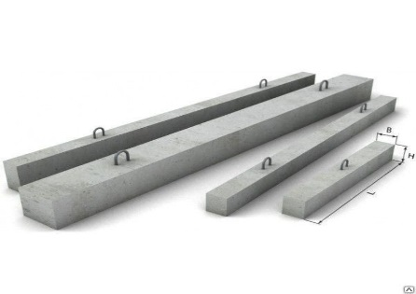 Балки (Серия 3.006.1-2.87)
Б-1 | 1160 | 300 | 150 | 130 | 169 | По запросу
Б-2 | 1480 | 300 | 200 | 220 | 100 | По запросу
Б-3 | 1840 | 300 | 250 | 350 | 62 | По запросу
Б-4 | 2160 | 300 | 300 | 490 | 44 | По запросу
Б-5 | 2650 | 300 | 300 | 600 | 36 | По запросу
Б-6 | 2780 | 600 | 300 | 1250 | 17 | По запросу
Б-7 | 3380 | 600 | 350 | 1770 | 12 | По запросу
Б-8 | 4250 | 600 | 450 | 2880 | 7 | По запросу
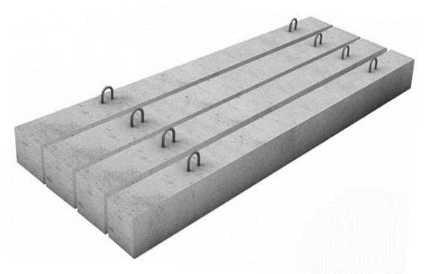 Балки (Серия 3.006.1-8)
Б-1 | 1480 | 380 | 120 | 175 | 125 | По запросу
Б-2 | 2200 | 380 | 200 | 420 | 52 | По запросу
Б-3 | 2460 | 380 | 200 | 470 | 46 | По запросу
Б-4 | 2750 | 380 | 200 | 520 | 42 | По запросу
Б-5 | 2840 | 380 | 300 | 800 | 27 | По запросу
Б-6 | 3370 | 380 | 300 | 960 | 22 | По запросу
Б-7 | 3580 | 380 | 300 | 1020 | 21 | По запросу
Б-8 | 1500 | 500 | 250 | 470 | 46 | По запросу
Б-9 | 2280 | 500 | 250 | 730 | 30 | По запросу
Б-10 | 2540 | 500 | 250 | 790 | 27 | По запросу
Б-11 | 4080 | 500 | 400 | 2040 | 10 | По запросу
Б-12 | 4270 | 500 | 400 | 2140 | 10 | По запросу
Б-13 | 4340 | 500 | 400 | 2170 | 10 | По запросу
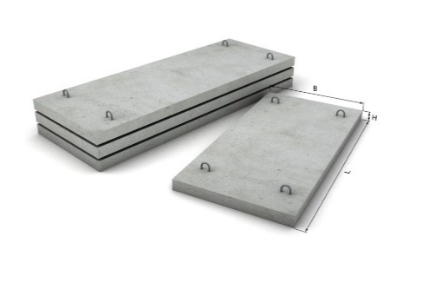 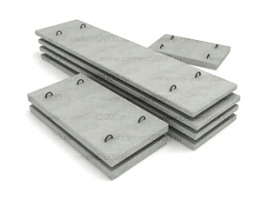 Плиты покрытия лотков (3.006.1-2.87, 3.006.1-8)
П 28д-15 | 740 | 3380 | 300 | 1880 | 11 | По запросу
П 27д-8 | 740 | 3380 | 250 | 1580 | 14 | По запросу
П 25д-15 | 740 | 2780 | 250 | 1300 | 17 | По запросу
П 25д-12 | 740 | 2780 | 250 | 1300 | 17 | По запросу
П 24-8/2 | 1495 | 2780 | 180 | 1880 | 11 | По запросу
П 24д-8 | 740 | 2780 | 180 | 930 | 24 | По запросу
П 23-8/2 | 1495 | 2780 | 160 | 1640 | 13 | По запросу
П 23д-3 | 740 | 2780 | 160 | 820 | 26 | По запросу
П 22д-15 | 740 | 2460 | 250 | 1140 | 19 | По запросу
П 21-8 | 2990 | 2460 | 160 | 2940 | 8 | По запросу
П 21-8а | 2990 | 2460 | 160 | 2940 | 8 | По запросу
П 21д-8 | 740 | 2460 | 160 | 780 | 32 | По запросу
П 21-5 | 2990 | 2460 | 160 | 2940 | 8 | По запросу
П 21-5а | 2990 | 2460 | 160 | 2940 | 8 | По запросу
П 21д-5 | 740 | 2460 | 160 | 780 | 32 | По запросу
П 19-15 | 2990 | 2160 | 250 | 4040 | 5 | По запросу
П 19д-11 | 740 | 2160 | 250 | 1000 | 22 | По запросу
П 19д-15 | 740 | 2160 | 250 | 1000 | 22 | По запросу
П 19-11 | 2990 | 2160 | 250 | 4040 | 5 | По запросу
П 19-15 | 2990 | 2160 | 250 | 4040 | 5 | По запросу
П 18-8 | 2990 | 2160 | 150 | 2425 | 9 | По запросу
П 18-5 | 2990 | 2160 | 150 | 2425 | 9 | По запросу
П 18-8/2 | 1495 | 2160 | 150 | 1200 | 18 | По запросу
П 18д-8 | 740 | 2160 | 150 | 600 | 37 | По запросу
П 18д-5 | 740 | 216 | 150 | 600 | 37 | По запросу
П 16-15 | 2990 | 1840 | 180 | 2480 | 9 | По запросу
П 16-15/2 | 1495 | 1840 | 180 | 1200 | 18 | По запросу
П 16д-15 | 740 | 1840 | 180 | 625 | 35 | По запросу
П 15-12 | 2990 | 1840 | 120 | 1650 | 13 | По запросу
П 15-8 | 2990 | 1840 | 120 | 1650 | 13 | По запросу
П 15-8/2 | 1495 | 1840 | 120 | 825 | 26 | По запросу
П 15-5 | 2990 | 1840 | 120 | 1650 | 13 | По запросу
П 15д-8 | 740 | 1840 | 120 | 400 | 55 | По запросу
П 15д-5 | 740 | 1840 | 120 | 400 | 55 | По запросу
П 13-11б | 2990 | 1480 | 120 | 1330 | 16 | По запросу
П 12-15 | 2990 | 1480 | 160 | 1770 | 12 | По запросу
П 12-15/2 | 1495 | 1480 | 160 | 885 | 24 | По запросу
П 12-12 | 2990 | 1480 | 160 | 1770 | 12 | По запросу
П 12-8 | 2990 | 1480 | 160 | 1770 | 12 | По запросу
П 12д-15 | 740 | 1480 | 160 | 440 | 46 | По запросу
П 12д-12 | 740 | 1480 | 160 | 440 | 46 | По запросу
П 12д-8 | 740 | 1480 | 160 | 440 | 46 | По запросу
П 11-15 | 2990 | 1480 | 100 | 1120 | 20 | По запросу
П 11-8 | 2990 | 1480 | 100 | 1120 | 20 | По запросу
П 11-8/2 | 1495 | 1480 | 100 | 550 | 40 | По запросу
П 11д-15 | 740 | 1480 | 100 | 275 | 84 | По запросу
П 11д-8 | 740 | 1480 | 100 | 275 | 84 | По запросу
П 10-5 | 2990 | 1480 | 70 | 770 | 28 | По запросу
П 10-3 | 2990 | 1480 | 70 | 770 | 28 | По запросу
П 10д-5 | 740 | 1480 | 70 | 200 | 100 | По запросу
П 10д-3 | 740 | 1480 | 70 | 200 | 100 | По запросу
П 9-15 | 2990 | 1160 | 120 | 1.05 | 22 | По запросу
П 9-15б | 2990 | 1160 | 120 | 1.05 | 22 | По запросу
П 9-15/2 | 1495 | 1160 | 120 | 1.05 | 22 | По запросу
П 9д-15 | 740 | 1160 | 120 | 250 | 88 | По запросу
П 8-15 | 2990 | 1160 | 100 | 900 | 24 | По запросу
П 8-11 | 2990 | 1160 | 100 | 900 | 24 | По запросу
П 8-11/2 | 1495 | 1160 | 100 | 435 | 50 | По запросу
П 8-8 | 2990 | 1160 | 100 | 900 | 24 | По запросу
П 8-8/2 | 1495 | 1160 | 100 | 435 | 50 | По запросу
П 8д-15 | 740 | 1160 | 100 | 225 | 98 | По запросу
П 8д-11 | 740 | 1160 | 100 | 225 | 98 | По запросу
П 8д-8 | 740 | 1160 | 100 | 225 | 98 | По запросу
П 8д-5 | 740 | 1160 | 100 | 225 | 98 | По запросу
П 7д-3 | 740 | 1160 | 70 | 150 | 146 | По запросу
П 7д-5 | 740 | 1160 | 70 | 150 | 146 | По запросу
П 6-15 | 2990 | 780 | 120 | 700 | 31 | По запросу
П 6-15/2 | 1495 | 780 | 120 | 340 | 64 | По запросу
П 6-15б | 2990 | 780 | 120 | 700 | 31 | По запросу
П 6д-15 | 740 | 780 | 120 | 170 | 120 | По запросу
П 6д-15б | 740 | 780 | 120 | 170 | 120 | По запросу
П 5-8 | 2990 | 780 | 70 | 410 | 50 | По запросу
П 5-8/2 | 1495 | 780 | 70 | 205 | 100 | По запросу
П 5д-8 | 740 | 780 | 70 | 100 | 240 | По запросу
П 5д-5 | 740 | 780 | 70 | 100 | 240 | По запросу
П 3-8 | 740 | 570 | 50 | 50 | 440 | По запросу
П 2-15 | 740 | 420 | 100 | 80 | 270 | По запросу
ПО-1 | 2300 | 2000 | 180 | 1750 | 13 | По запросу
ПО-2 | 1450 | 1500 | 120 | 700 | 31 | По запросу
ПО-3 | 1750 | 1500 | 160 | 900 | 24 | По запросу
ПО-4 | 2300 | 1500 | 200 | 1530 | 14 | По запросу
ПТ 75.300.16-3 | 740 | 2990 | 160 | 880 | 25 | По запросу
ПТ 75.300.20-6 | 740 | 2990 | 200 | 1100 | 20 | По запросу
ПТ 75.300.25-15 | 740 | 2990 | 250 | 1400 | 15 | По запросу
ПТ 300.240.20-9 | 2990 | 2380 | 200 | 3550 | 6 | По запросу
ПТ 300.240.14-1,5 | 2990 | 2380 | 140 | 2500 | 8 | По запросу
ПТ 300.240.14-6 | 2990 | 2380 | 140 | 2500 | 8 | По запросу
ПТ 300.210.16-9 | 2990 | 2080 | 160 | 2550 | 8 | По запросу
ПТ 300.210.14-9 | 2990 | 2080 | 140 | 2180 | 10 | По запросу
ПТ 300.210.14-6 | 2990 | 2080 | 140 | 2180 | 10 | По запросу
ПТ 300.210.20-12 | 2990 | 2080 | 200 | 3180 | 7 | По запросу
ПТ 300.210.20-15 | 2990 | 2080 | 200 | 3150 | 8 | По запросу
ПТ 300.180.20-15 | 2990 | 1780 | 200 | 2750 | 8 | По запросу
ПТ 300.180.16-12 | 2990 | 1780 | 160 | 2180 | 10 | По запросу
ПТ 300.180.14-9 | 2990 | 1780 | 140 | 1880 | 12 | По запросу
ПТ 300.180.14-6 | 2990 | 1780 | 140 | 1880 | 14 | По запросу
ПТ 300.180.14-3 | 2990 | 1780 | 140 | 1880 | 14 | По запросу
ПТ 300.180.14-1,5 | 2990 | 1780 | 140 | 1880 | 14 | По запросу
ПТ 300.150.14-15 | 2990 | 1480 | 140 | 1580 | 14 | По запросу
ПТ 300.150.14-9 | 2990 | 1480 | 140 | 1580 | 14 | По запросу
ПТ 300.150.12-9 | 2990 | 1480 | 120 | 1330 | 16 | По запросу
ПТ 300.150.12-6 | 2990 | 1480 | 120 | 1330 | 16 | По запросу
ПТ 300.150.12-3 | 2990 | 1480 | 120 | 1330 | 16 | По запросу
ПТ 300.150.12-1,5 | 2990 | 1480 | 120 | 1330 | 16 | По запросу
ПТ 300.120.12-15 | 2990 | 1180 | 120 | 1050 | 20 | По запросу
ПТ 300.120.12-12 | 2990 | 1180 | 120 | 1050 | 20 | По запросу
ПТ 300.120.12-9 | 2990 | 1180 | 120 | 1050 | 20 | По запросу
ПТ 300.120.12-6 | 2990 | 1180 | 120 | 1050 | 20 | По запросу
ПТ 300.120.12-3 | 2990 | 1180 | 120 | 1050 | 20 | По запросу
ПТ 300.120.12-1,5 | 2990 | 1180 | 120 | 1050 | 20 | По запросу
ПТ 300.90.10-15 | 2990 | 880 | 100 | 650 | 33 | По запросу
ПТ 300.90.10-9 | 2990 | 880 | 100 | 650 | 33 | По запросу
ПТ 300.90.10-6 | 2990 | 880 | 100 | 650 | 33 | По запросу
ПТ 150.90.10-6 | 1480 | 880 | 100 | 330 | 66 | По запросу
ПТ 300.90.10-3 | 2990 | 880 | 100 | 650 | 33 | По запросу
ПТ 150.300.25-12 | 1480 | 2990 | 250 | 2800 | 8 | По запросу
ПТ 75.300.25-9 | 740 | 2990 | 250 | 1375 | 16 | По запросу
ПТ 75.240.20-9 | 740 | 2380 | 200 | 880 | 25 | По запросу
ПТ 75.240.14-6 | 740 | 2380 | 140 | 625 | 36 | По запросу
ПТ 75.210.20-15 | 740 | 2080 | 200 | 780 | 28 | По запросу
ПТ 75.210.20-12 | 740 | 2080 | 200 | 780 | 28 | По запросу
ПТ 75.210.16-9 | 740 | 2080 | 160 | 630 | 35 | По запросу
ПТ 75.210.14-9 | 740 | 2080 | 140 | 550 | 40 | По запросу
ПТ 75.210.14-6 | 740 | 2080 | 140 | 550 | 40 | По запросу
ПТ 75.210.14-3 | 740 | 2080 | 140 | 550 | 40 | По запросу
ПТ 75.180.20-15 | 740 | 1780 | 200 | 635 | 35 | По запросу
ПТ 75.180.16-12 | 740 | 1780 | 160 | 540 | 40 | По запросу
ПТ 75.180.14-9 | 740 | 1780 | 140 | 500 | 45 | По запросу
ПТ 75.180.14-6 | 740 | 1780 | 140 | 460 | 48 | По запросу
ПТ 75.180.14-3 | 740 | 1780 | 140 | 450 | 50 | По запросу
ПТ 75.180.14-1,5 | 740 | 1780 | 140 | 450 | 50 | По запросу
ПТ 75.150.14-15 | 740 | 1480 | 140 | 380 | 55 | По запросу
ПТ 75.150.14-12 | 740 | 1480 | 140 | 380 | 55 | По запросу
ПТ 75.150.14-9 | 740 | 1480 | 140 | 380 | 55 | По запросу
ПТ 75.150.14-6 | 740 | 1480 | 140 | 380 | 55 | По запросу
ПТ 75.150.12-9 | 740 | 1480 | 120 | 330 | 65 | По запросу
ПТ 75.150.12-6 | 740 | 1480 | 120 | 330 | 65 | По запросу
ПТ 75.150.12-3 | 740 | 1480 | 120 | 330 | 65 | По запросу
ПТ 75.150.12-1,5 | 740 | 1480 | 120 | 330 | 65 | По запросу
ПТ 75.120.12-15 | 740 | 1180 | 120 | 280 | 75 | По запросу
ПТ 75.120.12-12 | 740 | 1180 | 120 | 280 | 75 | По запросу
ПТ 75.120.12-9 | 740 | 1180 | 120 | 280 | 75 | По запросу
ПТ 75.120.12-6 | 740 | 1180 | 120 | 280 | 75 | По запросу
ПТ 75.120.12-3 | 740 | 1180 | 120 | 280 | 75 | По запросу
ПТ 75.120.12-1,5 | 740 | 1180 | 120 | 280 | 75 | По запросу
ПТ 75.90.10-15 | 740 | 880 | 100 | 163 | 130 | По запросу
ПТ 75.90.10-6 | 740 | 880 | 100 | 163 | 130 | По запросу
ПТ 75.90.10-3 | 740 | 880 | 100 | 163 | 130 | По запросу
ПТ 75.60.8-15 | 740 | 580 | 80 | 85 | 260 | По запросу
ПТ 75.60.8-9 | 740 | 580 | 80 | 85 | 260 | По запросу
ПТ 75.60.8-6 | 740 | 580 | 80 | 85 | 260 | По запросу
ПТ 75.60.8-3 | 740 | 580 | 80 | 85 | 260 | По запросу
ПТ 75.45.8-3 | 740 | 450 | 80 | 80 | 280 | По запросу
ПТ 75.45.8-1,5 | 740 | 450 | 60 | 80 | 280 | По запросу
ПТ 75.45.6-15 | 740 | 450 | 60 | 50 | 440 | По запросу
ПТ 75.45.6-6 | 740 | 450 | 60 | 50 | 440 | По запросу
ПТ 75.45.6-3 | 740 | 450 | 60 | 50 | 440 | По запросу
ПТ 75.30.8-3 | 740 | 300 | 80 | 34 | 640 | По запросу
ПТ 75.30.6-15 | 740 | 300 | 60 | 30 | 730 | По запросу
ПД 75.45.6-6 | 740 | 450 | 60 | 50 | 440 | По запросу
ПД 75.60.8-15 | 740 | 600 | 80 | 80 | 275 | По запросу
ПТО 150.150.12-6 | 1480 | 1480 | 120 | 660 | 30 | По запросу
ПТО 150.180.14-6 | 1480 | 1780 | 140 | 950 | 21 | По запросу
ПТО 150.240.14-6 | 1480 | 2380 | 140 | 1250 | 16 | По запросу
ПТО 200.240.14-6 | 1980 | 2380 | 140 | 1675 | 12 | По запросу
ПТП 24-12 | 2380 | 1190 | 120 | 850 | 26 | По запросу
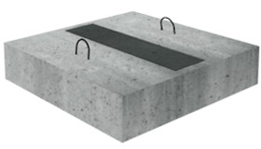 Опорные подушки (3.006.1-2.87/3.006.1-8)
ОП 1 | 200 | 200 | 90 | 10 | 2200 | По запросу
ОП 2 | 200 | 300 | 90 | 13 | 1690 | По запросу
ОП 3 | 400 | 400 | 90 | 50 | 440 | По запросу
ОП 4 | 500 | 500 | 140 | 68 | 338 | По запросу
ОП 5 | 550 | 650 | 140 | 130 | 177 | По запросу
ОП 6 | 750 | 650 | 140 | 180 | 128 | По запросу
ОП 7 | 750 | 850 | 140 | 230 | 100 | По запросу
ОП 8 | 850 | 1050 | 290 | 650 | 35 | По запросу
ОП 9 | 1150 | 1350 | 290 | 1130 | 20 | По запросу
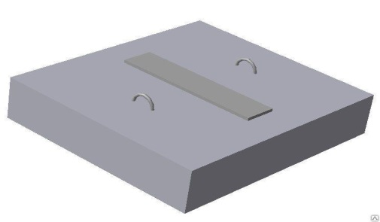 Опорные подушки (Альбом ПС-192)
ОПТ 1 | 200 | 200 | 90 | 10 | 2200 | По запросу
ОПТ 2 | 300 | 300 | 100 | 23 | 957 | По запросу
ОПТ 3 | 400 | 400 | 100 | 40 | 550 | По запросу
ОПТ 4 | 500 | 500 | 140 | 90 | 244 | По запросу
ОПТ 5 | 650 | 650 | 140 | 150 | 147 | По запросу
ОПТ 6 | 750 | 750 | 100 | 140 | 157 | По запросу
ОПТ 8 | 900 | 900 | 140 | 284 | 77 | По запросу
ОПТ 10 | 1200 | 1200 | 150 | 540 | 41 | По запросу
ОПТ 12 | 1200 | 1200 | 150 | 540 | 41 | По запросу
ОПТ 14 | 1500 | 1500 | 190 | 1070 | 21 | По запросу
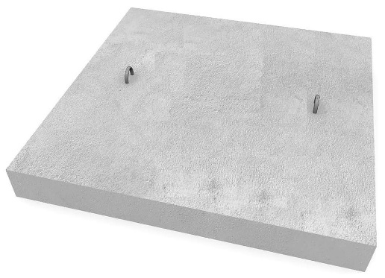 Опорные подушки (Cерия 1.225-2)
ОП-4-4т | 380 | 380 | 140 | 50 | 440 | По запросу
ОП-5-2т | 510 | 250 | 140 | 50 | 440 | По запросу
ОП-5-4т | 510 | 380 | 140 | 70 | 314 | По запросу
ОП-6-2т | 640 | 250 | 220 | 90 | 244 | По запросу
ОП-6-4т | 640 | 380 | 220 | 140 | 157 | По запросу
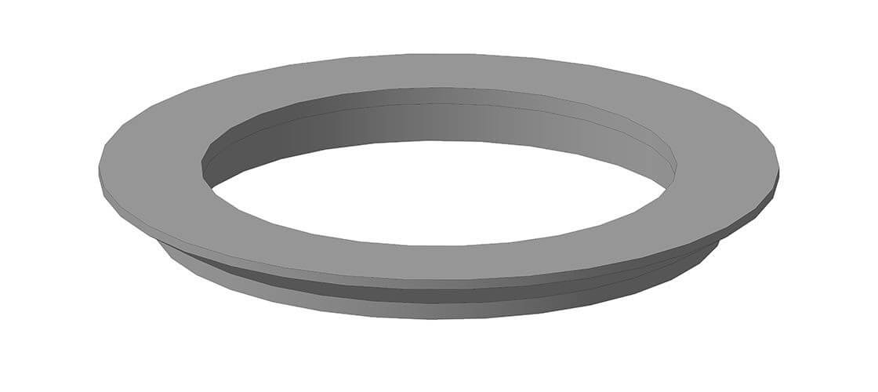 Опорное кольцо
К1А | Ø1000/600 |  | 180 | 160 | - | По запросу
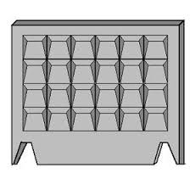 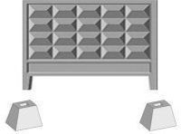 Плиты забора (Серия ИЖ 31-77)
ПО-2 | 2500 | 150 | 3000 | 1450 | 12-16 | По запросу
ПО-2 с фартуком | 2500 | 150 | 3000 | 1600 | 12-14 | По запросу
ФО-2 | 950 | 750 | 550 | 630 | 37 | По запросу
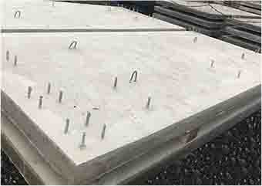  Остановочный павильон
Фундаментная плита для установки павильонов ожидания ТИПа 2.2 | 3420 | 1600 | 150 | 2140 |  | По запросу
Фундаментная плита для установки павильонов ожидания ТИПа 3.1 | 4900 | 2200 | 150 | 4100 | 6 | По запросу
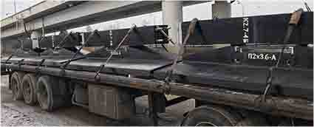
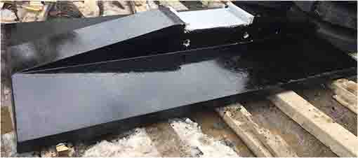
Опоры ЛЭП
Серия 3.407.1-144

Плита П2*3,6-А | 2000 | 3600 | 500 | 3580 |  | По запросу
Стойка К2,7-4Б | 800 | 400 | 2780 | 1630 |  | По запросу

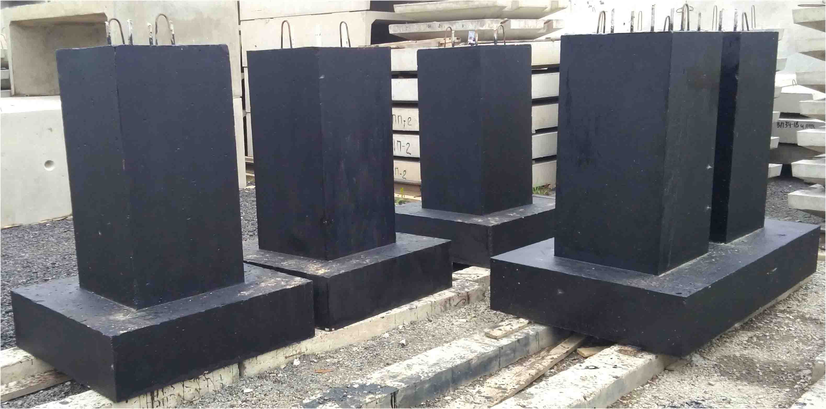
Предприятие производит изделия по чертежам заказчика. Стоимость и сроки обговариваются отдельно после просчета производственного отдела

